1.1
voltar à página inicial |  |  |  | 1 - MENUS DE NAVEGAÇÃO
 | S | N | NA
 | x |  |  | 1.1 O menu de navegação deve estar estruturado como uma lista de opções
 |  |  |  | Para que possa ser bem interpretado por tecnologias de apoio, os menus e submenus devem estar estruturados com elementos nativos, do tipo <ul>, ou com a semântica e o estado dos elementos identificados com técnicas em ARIA.

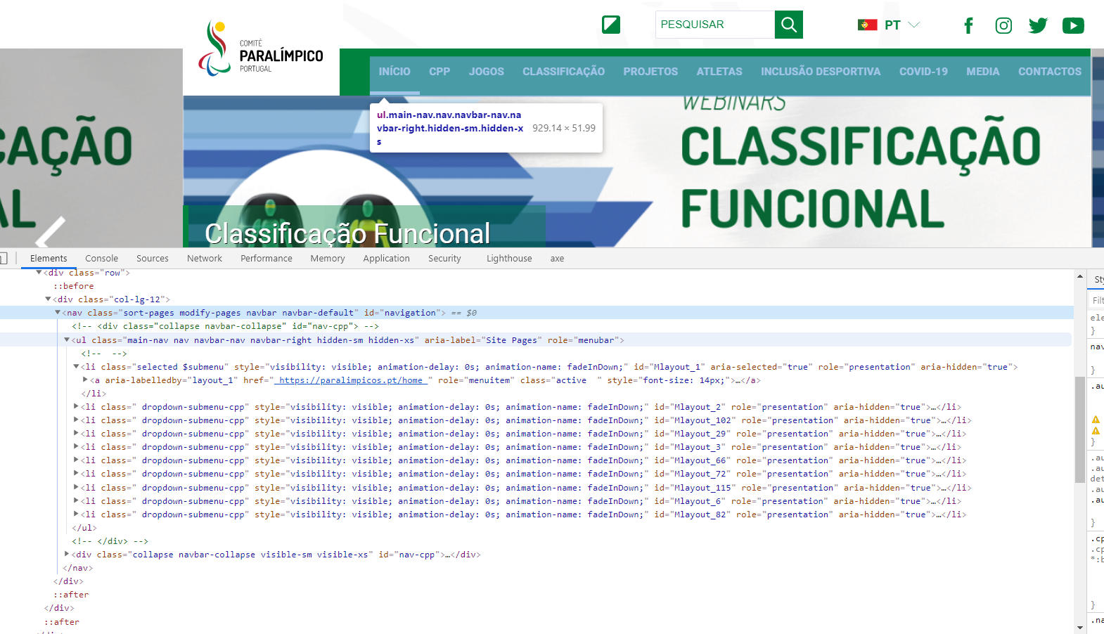
 | Listagem de evidências
 |  |  |  |  | Notas:
 |  |  |  |  | O menu de navegação está corretamente estruturado. É responsive em Desktop e Mobile. Sem CSS a navegação do site mantem-se estruturada e alinhada a esquerda.

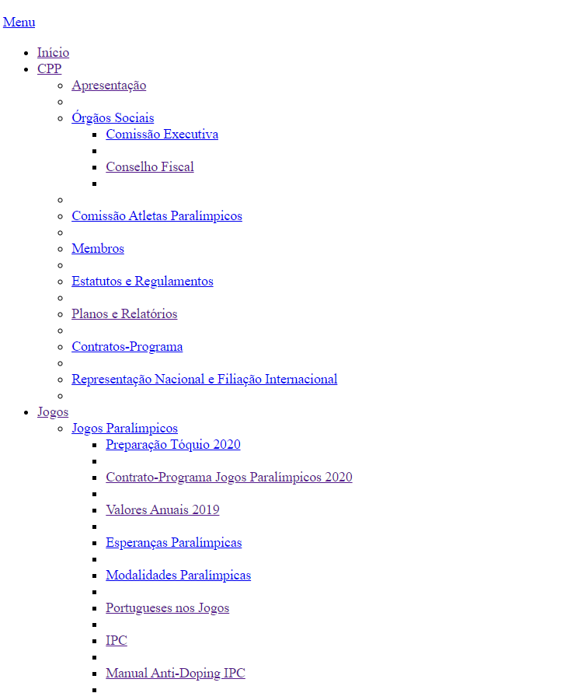

 |  |  |  |  | https://paralimpicos.pt/

1.2
voltar à página inicial |  |  |  | 1 - MENUS DE NAVEGAÇÃO
 | S | N | NA
 | x |  |  | 1.2 É possível selecionar as opções e as subopções do menu quer com rato quer com teclado
 |  |  |  | Deve ser possível percorrer a estrutura de navegação quer com um dispositivo apontador quer com o teclado.

 | Listagem de evidências
 |  |  |  |  | Notas:
 |  |  |  |  | Sim. Todo menu do site é navegável com rato e teclado, em todos os níveis.

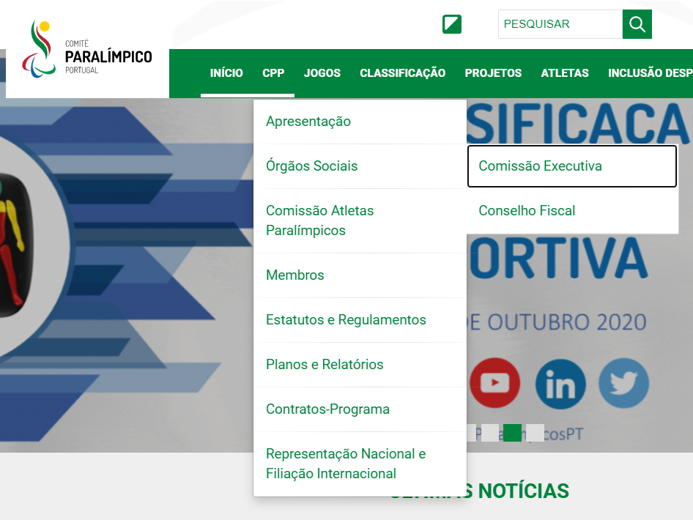

 |  |  |  |  | https://paralimpicos.pt/

2.1
voltar à página inicial |  |  |  | 2 - TÍTULOS E SUBTÍTULOS
 | S | N | NA
 | x |  |  | 2.1 Existe um título <h1> marcado na página
 |  |  |  | O título principal de cada página, que sumariza o seu conteúdo, deve ser identificado como o primeiro nível dos títulos (h1). Não deverá ser utilizado mais do que um <h1> por página.

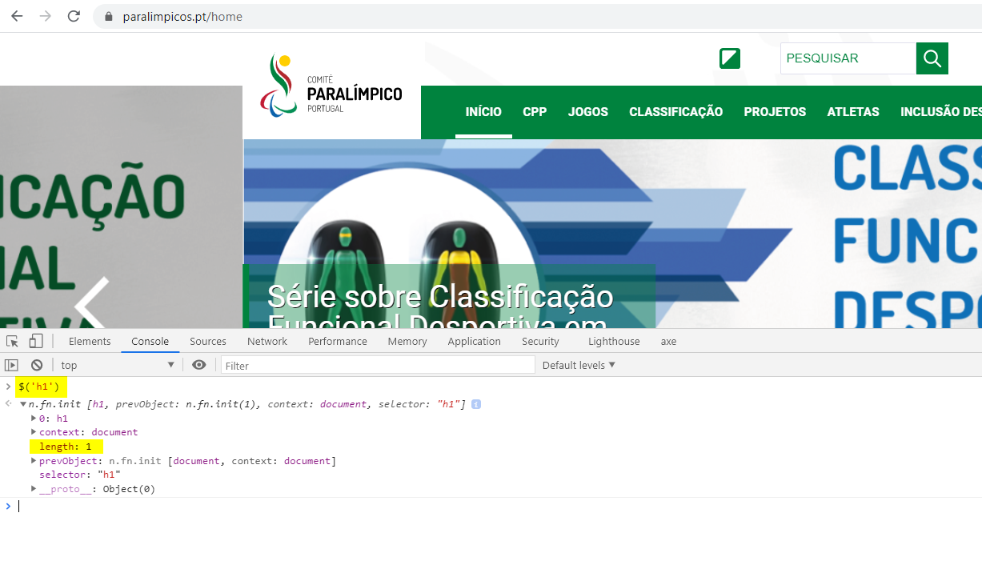
 | Listagem de evidências
 |  |  |  |  | Notas:
 |  |  |  |  | H1 - Em todas as páginas. Apenas um H1 por página.

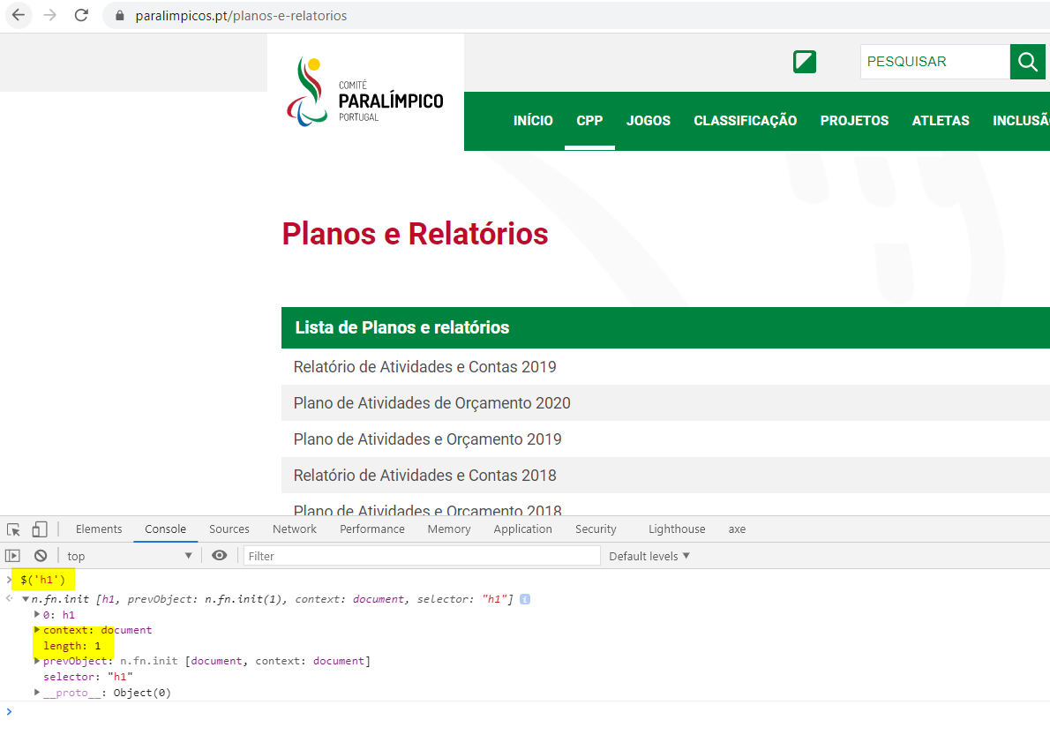

 |  |  |  |  | https://paralimpicos.pt/home
 |  |  |  |  | https://paralimpicos.pt/planos-e-relatorios

2.2
voltar à página inicial |  |  |  | 2 - TÍTULOS E SUBTÍTULOS
 | S | N | NA
 | x |  |  | 2.2 Existe uma marcação hierarquizada de títulos e subtítulos na página (<h1>...<h6>)
 |  |  |  | Os títulos são empregues de forma hierárquica para melhor estruturar os conteúdos, das informações mais gerais às mais particulares. Deverão ser usados de forma consistente por todo o sítio Web.

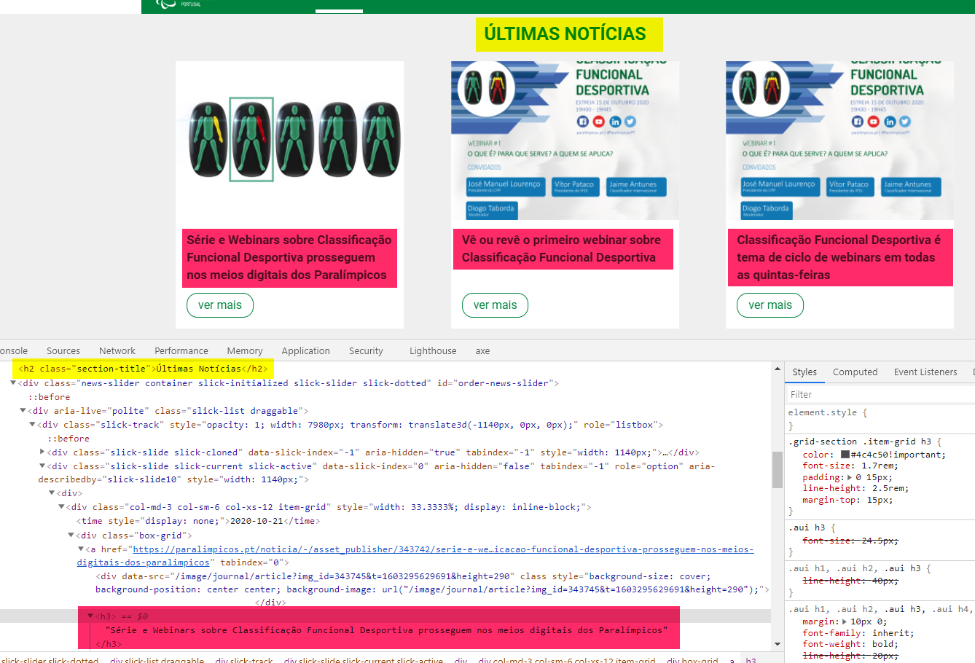
 | Listagem de evidências
 |  |  |  |  | Notas:
 |  |  |  |  | Os Headers tem sequência correta H1, H2, H3 em todas as páginas. Não existem páginas sem H1.

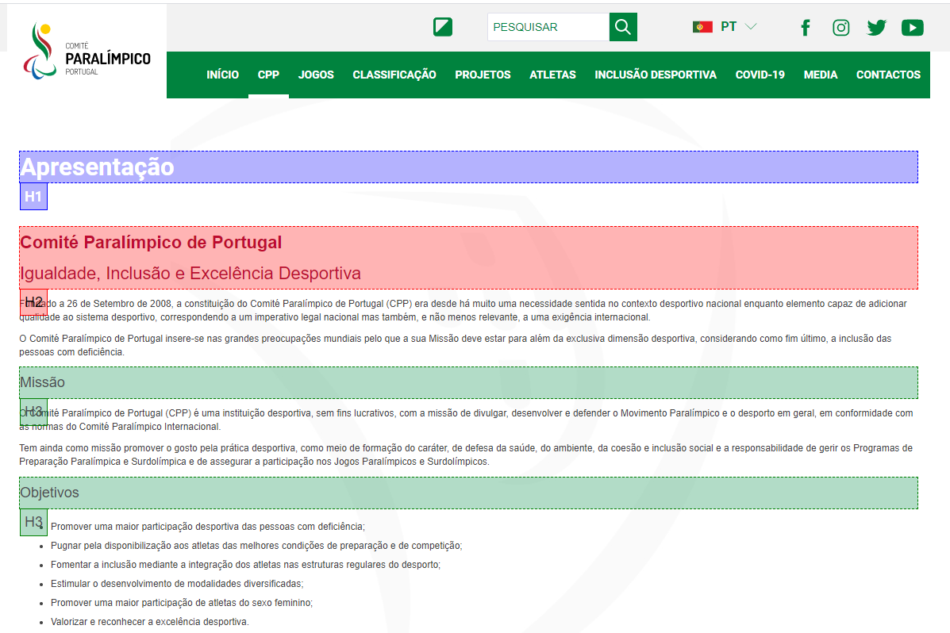

 |  |  |  |  | https://paralimpicos.pt/home
 |  |  |  |  | https://paralimpicos.pt/apresentacao1

3.1
voltar à página inicial |  |  |  | 3 - TABELAS DE DADOS
 | S | N | NA
 | x |  |  | 3.1 As células que constituem os cabeçalhos da tabela estão marcadas com o elemento <th>
 |  |  |  | Identificar os cabeçalhos de uma tabela ajuda a melhor identificar os eixos que caracterizam a informação em cada célula.

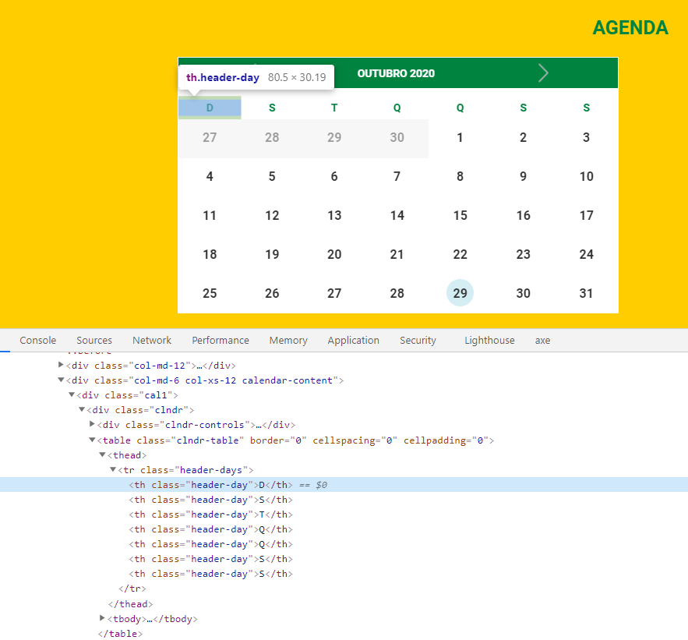
 | Listagem de evidências
 |  |  |  |  | Notas:
 |  |  |  |  | Células, cabeçalhos da tabela têm o elemento <th>

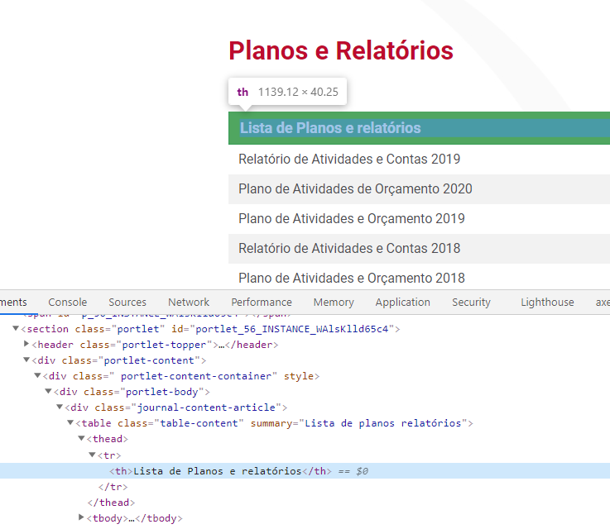

 |  |  |  |  | https://paralimpicos.pt/home
 |  |  |  |  | https://paralimpicos.pt/planos-e-relatorios

3.2
voltar à página inicial |  |  |  | 3 - TABELAS DE DADOS
 | S | N | NA
 | x |  |  | 3.2 A legenda da tabela está marcada com o elemento <caption>
 |  |  |  | Todas as tabelas deverão conter uma legenda descritiva do seu conteúdo, incluindo as fontes da informação, se necessário.

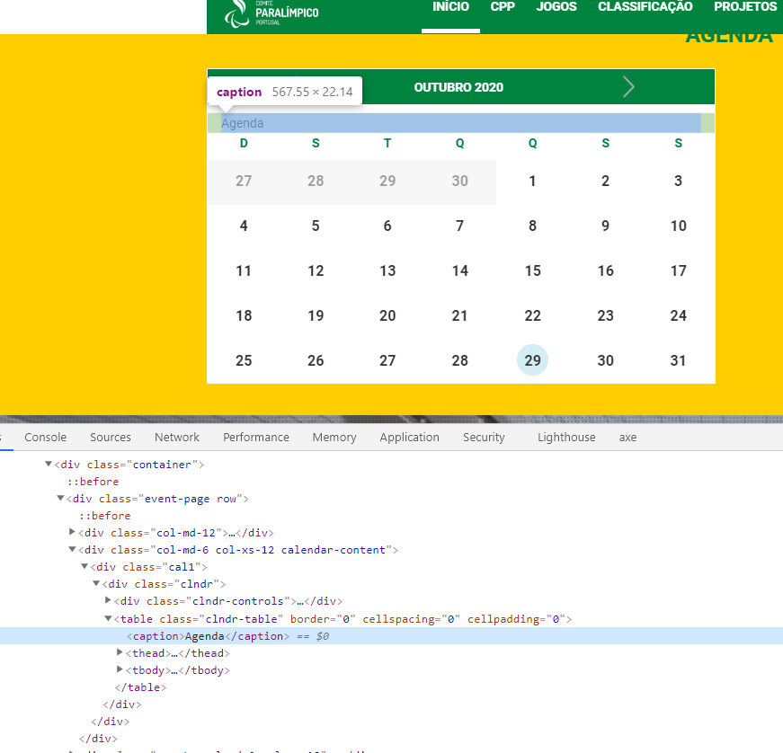
 | Listagem de evidências
 |  |  |  |  | Notas:
 |  |  |  |  | Legendas das tabelas estão marcadas com o elemento <caption>

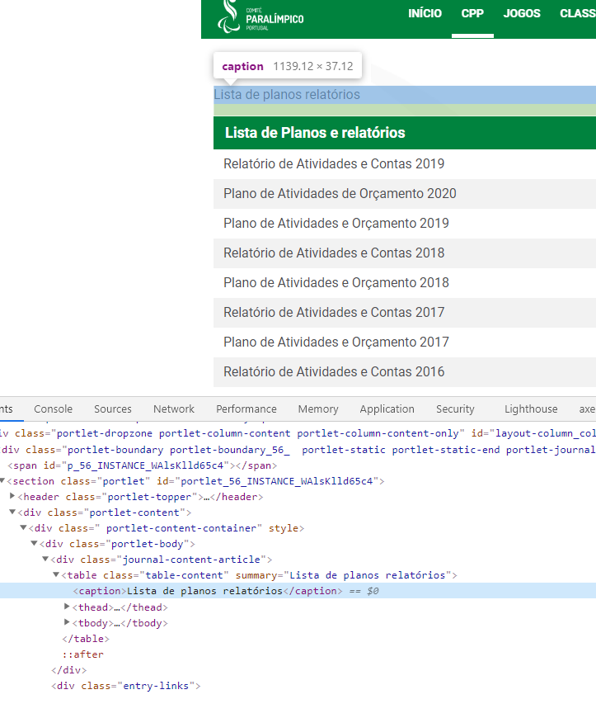

 |  |  |  |  | https://paralimpicos.pt/home
 |  |  |  |  | https://paralimpicos.pt/pt_PT/planos-e-relatorios

4.1
voltar à página inicial |  |  |  | 4 - ESTRUTURA DA INFORMAÇÃO
 | S | N | NA
 | x |  |  | 4.1 Ao clicar com o rato na etiqueta, o cursor surge no respetivo campo de edição
 |  |  |  | De forma a tornar a seleção de campos pequenos mais fácil, a legenda deverá estar associada ao campo respetivo com o elemento <label>, pois desta forma aumenta-se a sua área clicável. Para os utilizadores de leitores de ecrã (pessoas cegas) a associação da etiqueta ao campo de edição é também fundamental.

 | Listagem de evidências
 |  |  |  |  | Notas:
 |  |  |  |  | Nos formulários ao clicar nas labels o cursor posiciona-se nos campos correspondentes.
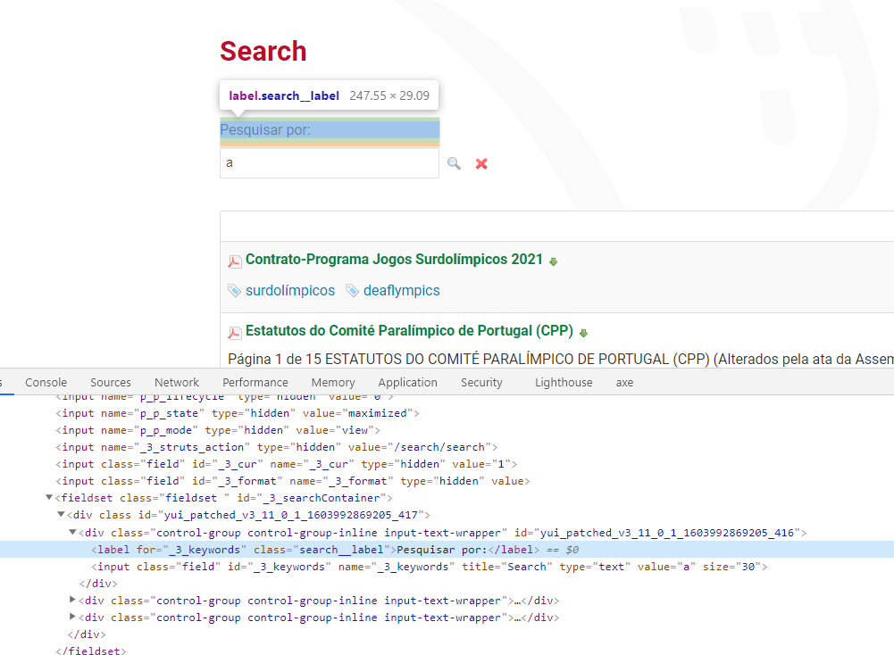

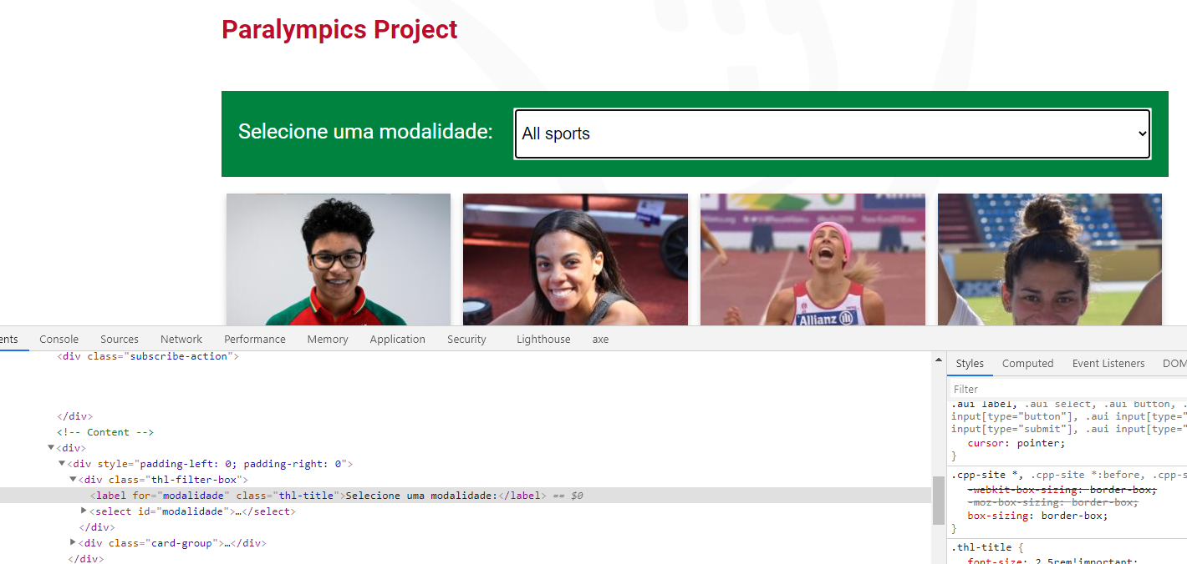

 |  |  |  |  | https://paralimpicos.pt/search
 |  |  |  |  | https://paralimpicos.pt/paralympics

5.1
voltar à página inicial |  |  |  | 5 - GRÁFICOS E IMAGENS-LINK
 | S | N | NA
 | x |  |  | 5.1 A imagem ou gráfico tem um equivalente alternativo em texto curto e correto
 |  |  |  | As imagens não decorativas deverão ter uma descrição breve associada, nomeadamente através do uso do atributo <ALT>. Esta legenda deve descrever fielmente o propósito da imagem no contexto em que se encontra.

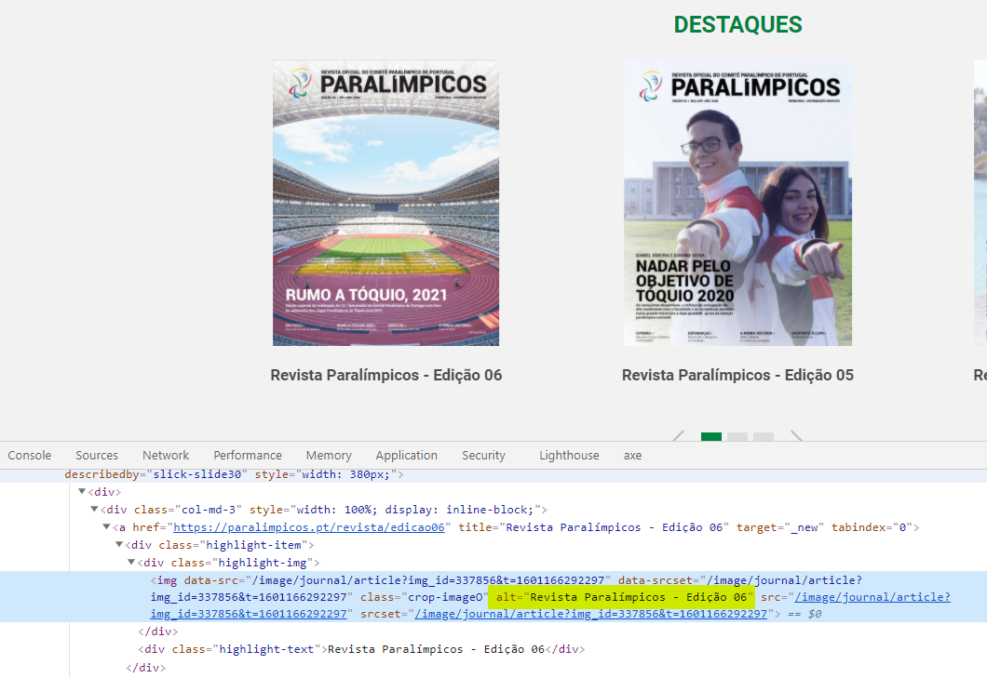
 | Listagem de evidências
 |  |  |  |  | Notas:
 |  |  |  |  | As imagens têm textos alternativos. Não existem gráficos no site.

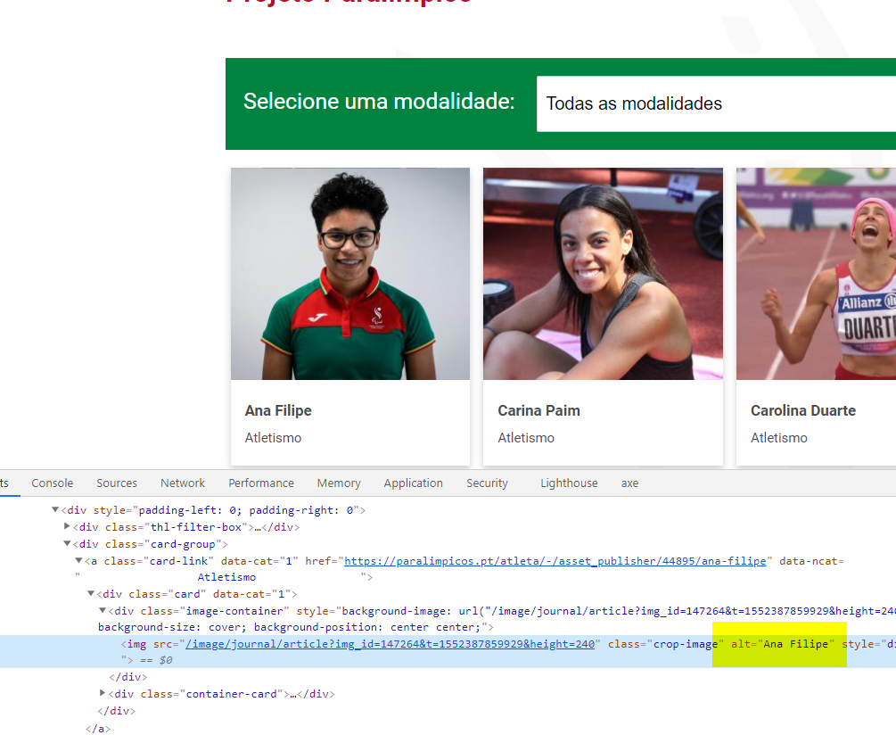

 |  |  |  |  | https://paralimpicos.pt/home
 |  |  |  |  | https://paralimpicos.pt/paralympics

5.3
voltar à página inicial |  |  |  | 5 - GRÁFICOS E IMAGENS-LINK
 | S | N | NA
 | x |  |  | 5.3 As imagens-link têm um equivalente alternativo correto
 |  |  |  | As hiperligações compostas apenas por uma imagem obrigam que esta tenha um equivalente alternativo em texto que represente fielmente o destino da hiperligação.

 | Listagem de evidências
 |  |  |  |  | Notas:
 |  |  |  |  | As imagens-link tem alternativo correto.

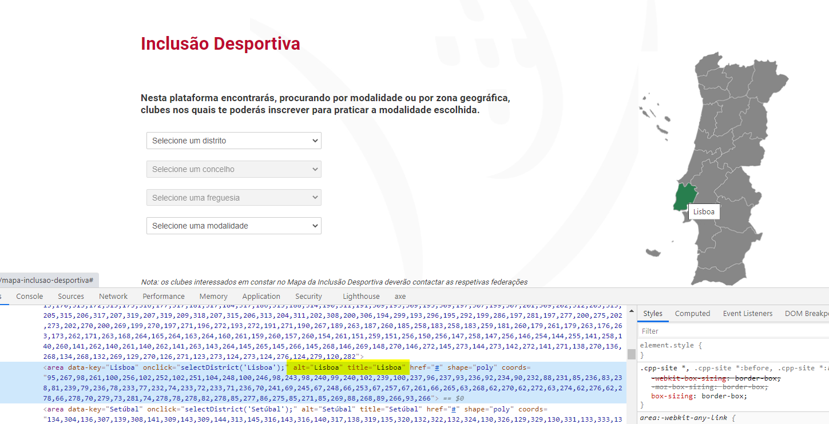

 |  |  |  |  | https://paralimpicos.pt/mapa-inclusao-desportiva

6.1
voltar à página inicial |  |  |  | 6 - CONTRASTE
 | S | N | NA
 | x |  |  | 6.1 No corpo de um documento, o rácio de contraste entre a cor do texto normal (menor que 18 pontos ou menor que 14 pontos negrito) e a cor do fundo é superior a 4,5:1
 |  |  |  | Deve assegurar-se no corpo do documento que o rácio de contraste entre a cor do texto e a cor de fundo é, no mínimo, de 4,5:1, de forma a assegurar a sua legibilidade para utilizadores com deficiências da visão.

 | Listagem de evidências
 |  |  |  |  | Notas:
 |  |  |  |  | Para texto com a cor #4a4a4a e fundo branco, o contraste é de 8.86:1 Para titulos com a cor #bd0b2e e fundo branco o contraste é de 6.46:1
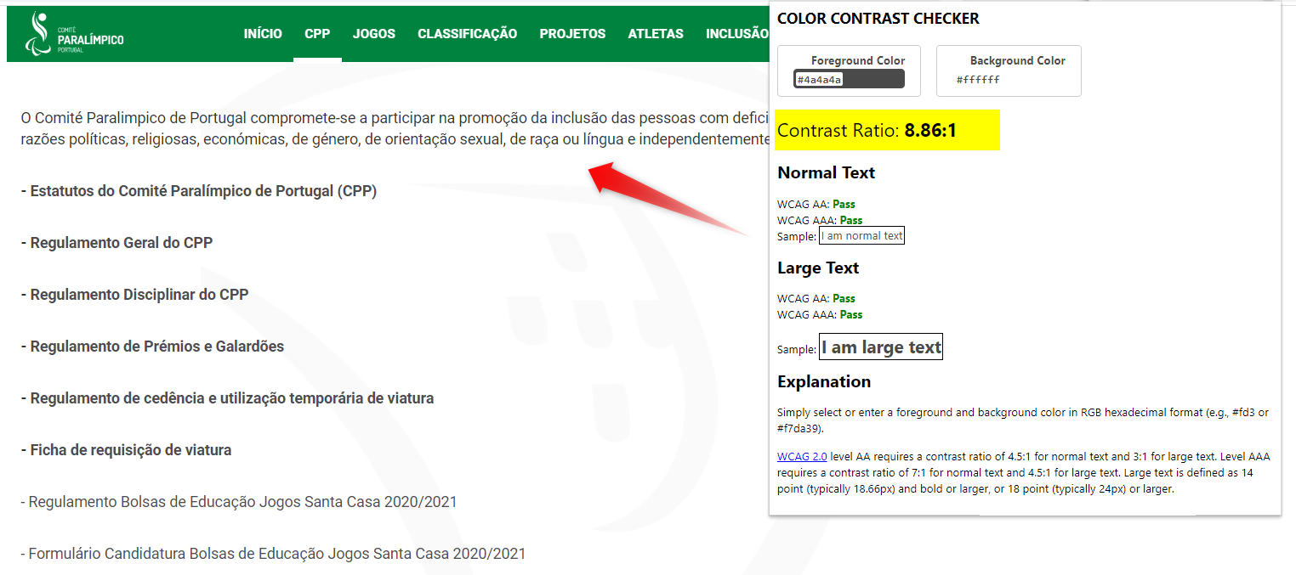

 |  |  |  |  | https://paralimpicos.pt/estatutos-e-regulamentos
 |  |  |  |  | https://paralimpicos.pt/mapa-inclusao-desportiva

7.1
voltar à página inicial |  |  |  | 7 - PLAYERS
 | S | N | NA
 | x |  |  | 7.1 Deve ser possível ativar os botões de controlo do leitor quer com o rato quer com o teclado
 |  |  |  | Os leitores de multimédia não devem iniciar automaticamente a reprodução dos elementos e têm de ser operáveis usando apenas um rato ou usando apenas um teclado.

 | Listagem de evidências
 |  |  |  |  | Notas:
 |  |  |  |  | Os controlos dos vídeos são acionáveis com rato e teclado. Os vídeo não têm auto-play. Os controlos dos vídeos são geridos pelo Youtube.

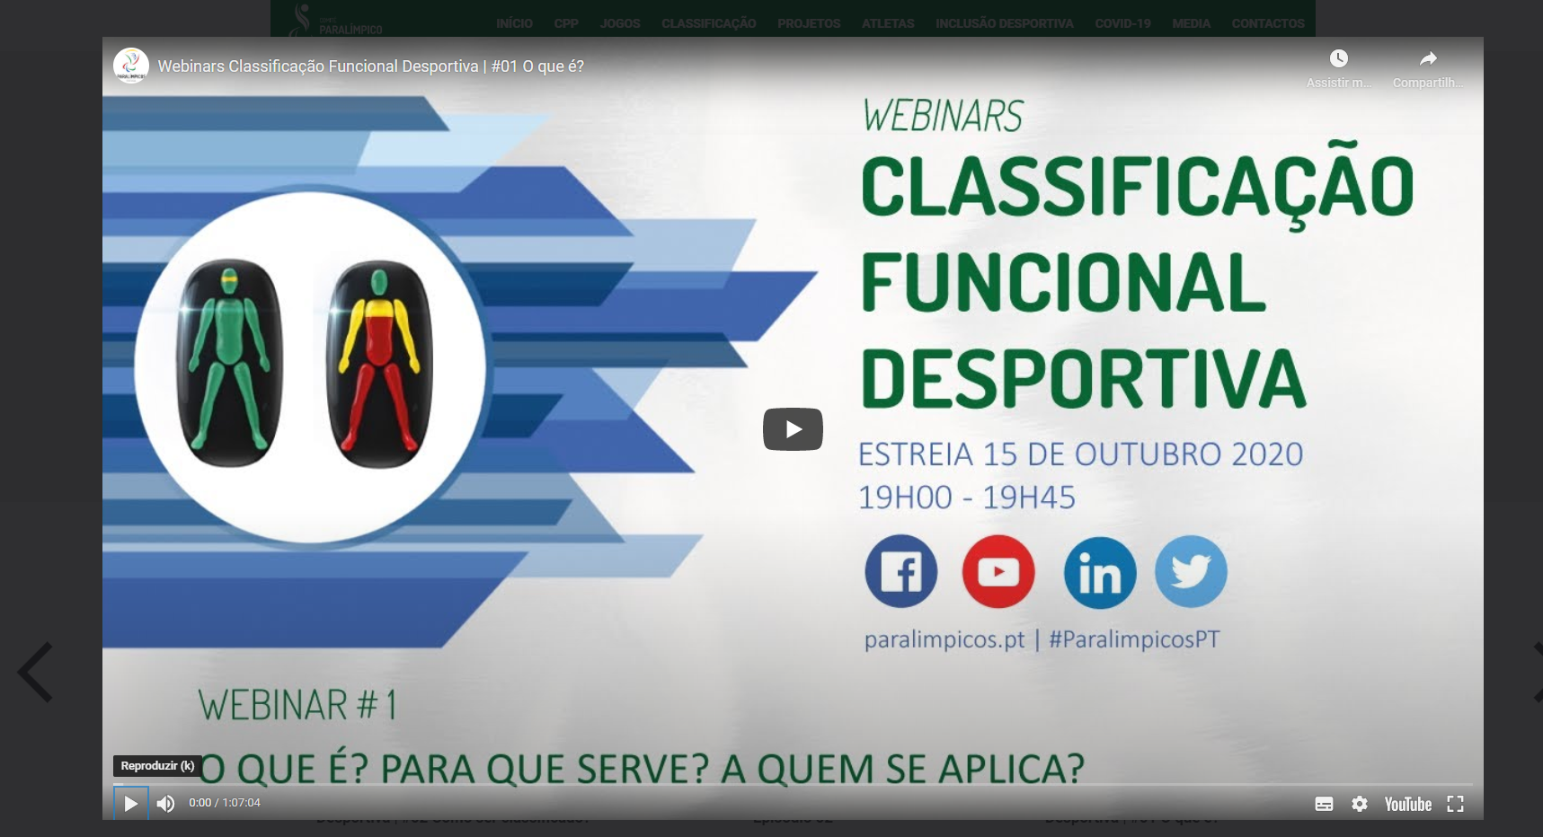

 |  |  |  |  | https://paralimpicos.pt/videos

7.2
voltar à página inicial |  |  |  | 7 - PLAYERS
 | S | N | NA
 | x |  |  | 7.2 O vídeo ou o áudio deve conter preferencialmente legendas fechadas sincronizadas. Caso não seja possível, no mínimo, deve disponibilizar-se uma transcrição textual
 |  |  |  | O uso de legendas fechadas destina-se essencialmente a pessoas surdas. Recomendam-se para a produção das referidas legendas técnicas de tradaptação conhecidas para o efeito bem como o enriquecimento das legendas de sons cuja mensagem não seja percetível visualmente (por ex., o toque de uma campaínha de uma porta). Para vídeos com mensagens eminentemente visuais (por ex., um vídeo com música de fundo que passa um conjunto de mensagens apenas percetíveis à visão), os mesmos devem ter uma versão equivalente alternativa com produção de audiodescrição. A audiodescrição é fundamental para que pessoas cegas ou com baixa visão possam percecionar a mensagem veiculada.

 | Listagem de evidências
 |  |  |  |  | Notas:
 |  |  |  |  | Os vídeos apresentam Linguagem Gestual Portuguesa e é possivel ativar atraves do rato ou teclado as legendas automaticas do video (controladas pelo YouTube)
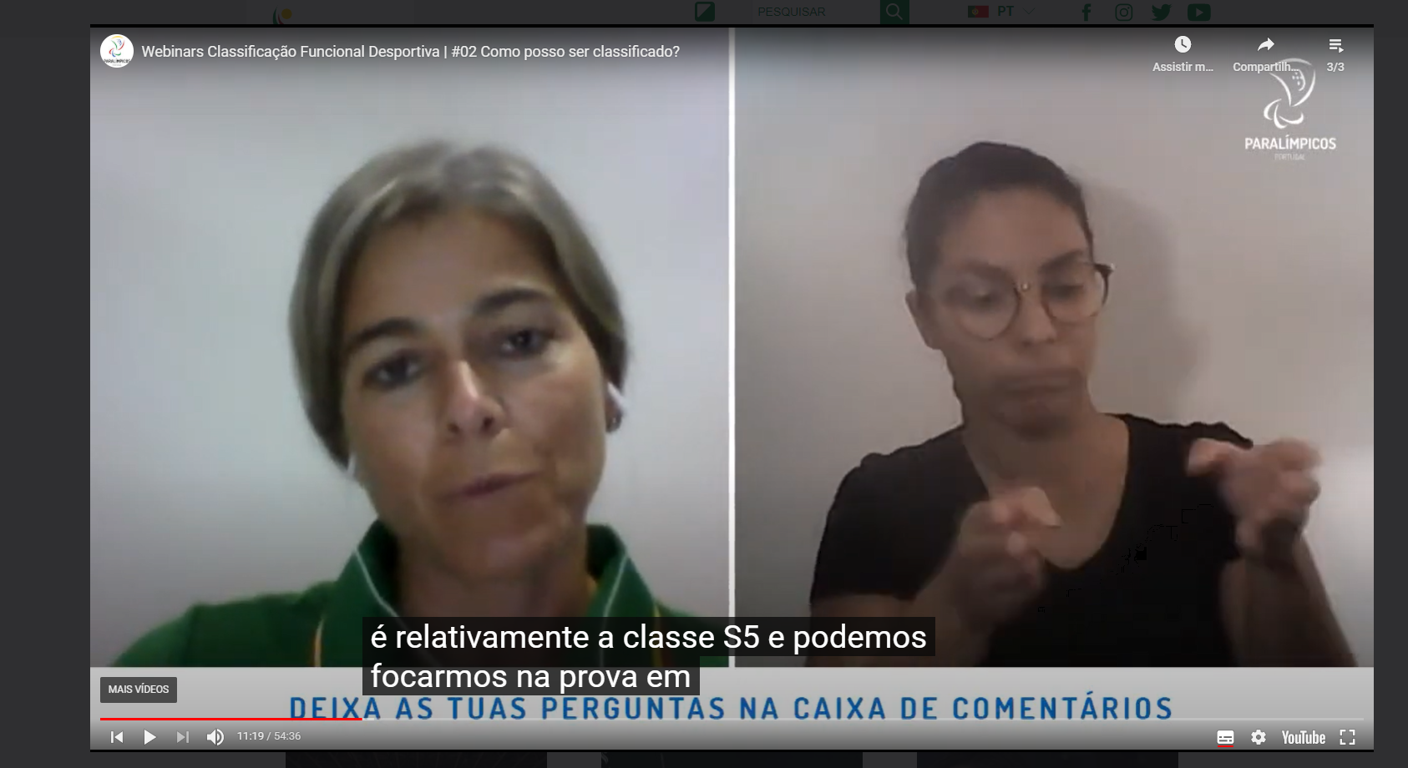

 |  |  |  |  | https://paralimpicos.pt/videos

8.1
voltar à página inicial |  |  |  | 8 - ESTRUTURA DA PÁGINA
 | S | N | NA
 | x |  |  | 8.1 Quando se retira a CSS, todos os elementos HTML devem alinhar à esquerda
 |  |  |  | Quando se desativam todos os estilos visuais, o conteúdo da página é apresentado alinhado à esquerda e apresenta-se de forma linear.

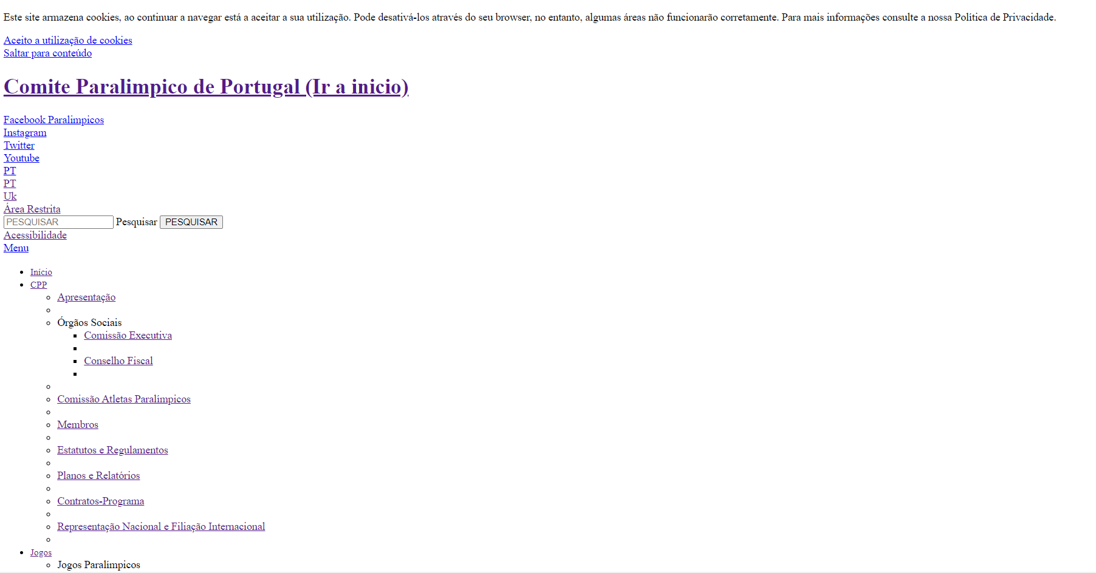
 | Listagem de evidências
 |  |  |  |  | Notas:
 |  |  |  |  | Sim. Ao retirar as CSS todos os elementos alinham à esquerda.

 |  |  |  |  | https://paralimpicos.pt/home

8.5
voltar à página inicial |  |  |  | 8 - ESTRUTURA DA PÁGINA
 | S | N | NA
 | x |  |  | 8.5 A maquetização da página é feita sem recorrer ao elemento <table>
 |  |  |  | A estrutura de composição gráfica da página não é feita recorrendo a elementos de tabela mas sim a uma maior diversidade de elementos semânticos (por ex., <main>) e genéricos (por ex., <div>), que permitem a recomposição visual para diferentes tipos e dimensões de ecrã.

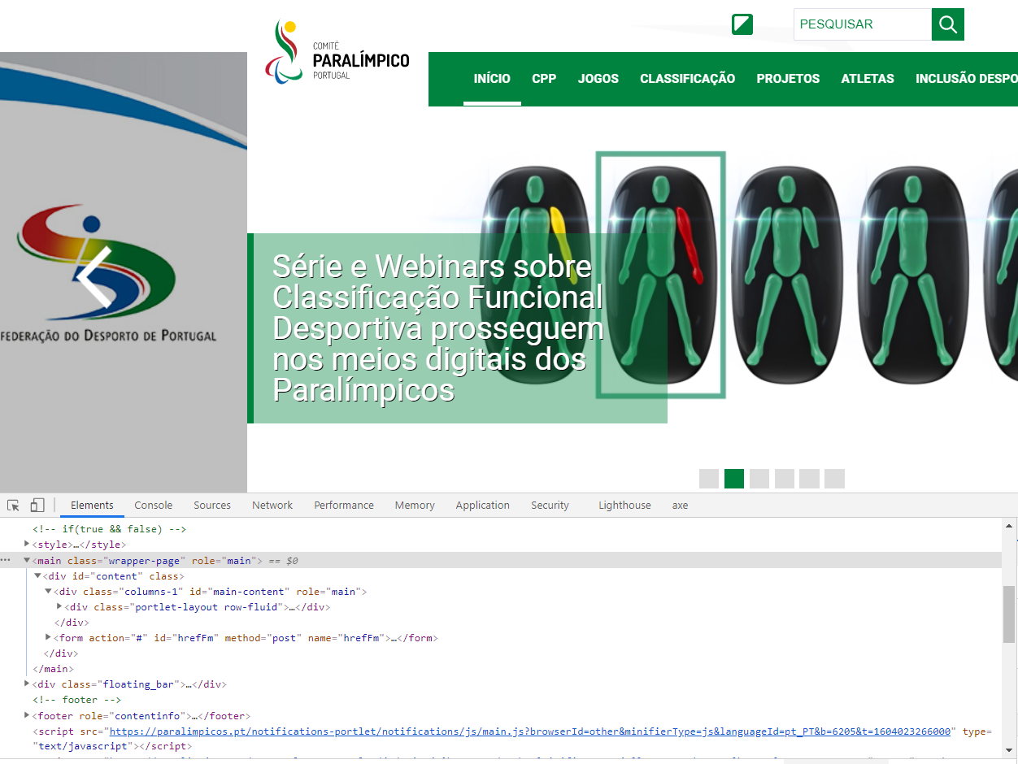
 | Listagem de evidências
 |  |  |  |  | Notas:
 |  |  |  |  | Globalmente as páginas do site não recorrem ao elemento Table para gerar a estrutura da página

 |  |  |  |  | https://paralimpicos.pt/home

9.1
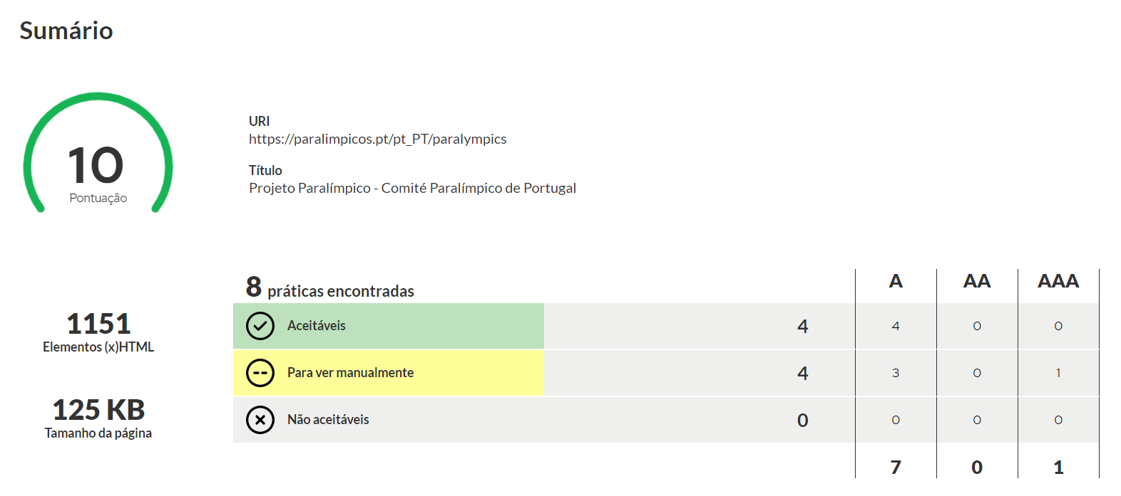
voltar à página inicial |  |  |  | 9 - SINTAXE DO HTML
 | S | N | NA
 | x |  |  | 9.1 A página apresenta-se sem erros de (x)HTML
 |  |  |  | A página não deve apresentar erros de sintaxe de (x)HTML.

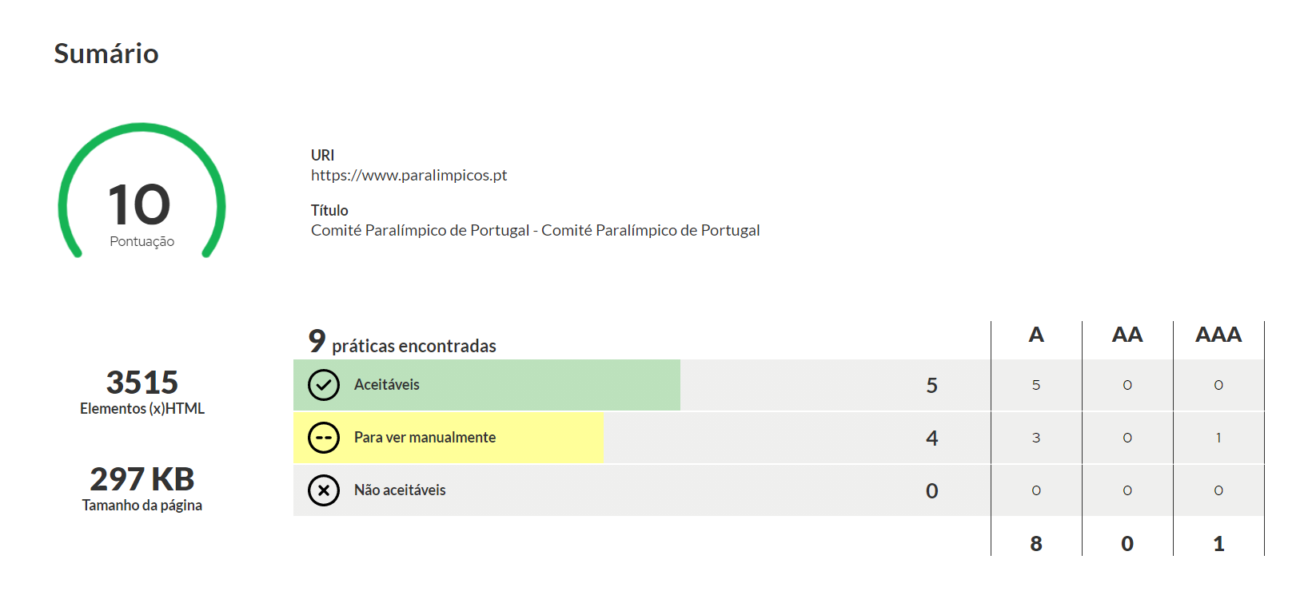
 | Listagem de evidências
 |  |  |  |  | Notas:
 |  |  |  |  | O site não apresenta erros de (x)HTML

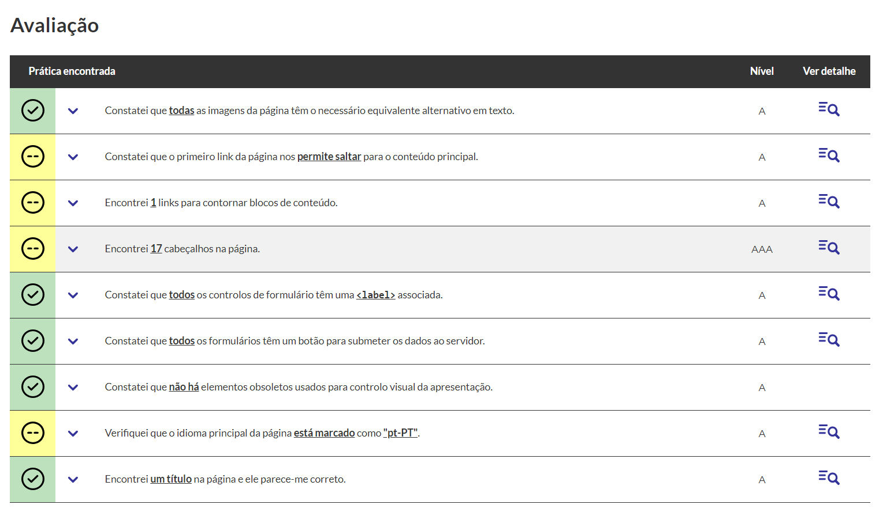

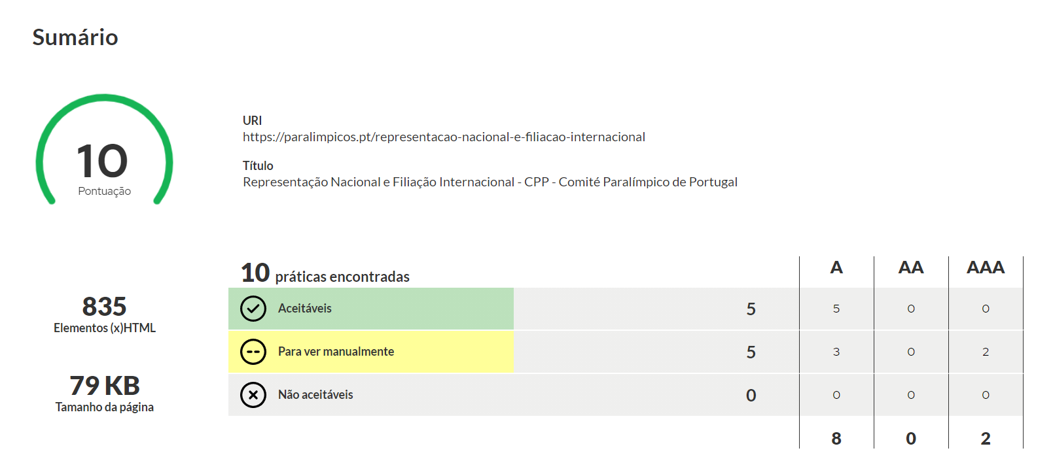
 |  |  |  |  | https://paralimpicos.pt
 |  |  |  |  | https://paralimpicos.pt/representacao-nacional-e-filiacao-internacional
 |  |  |  |  | https://paralimpicos.pt/pt_PT/paralympics

10.1
voltar à página inicial |  |  |  | 10 - FICHEIROS PDF
 | S | N | NA
 | x |  |  | 10.1 Nos ficheiros PDF é possível, no mínimo, extrair o conteúdo textual para formato TXT
 |  |  |  | Os ficheiros PDF devem ter o seu texto inteiramente extraível para que se possa passar o respetivo conteúdo para um processador de texto sem perda de informação.

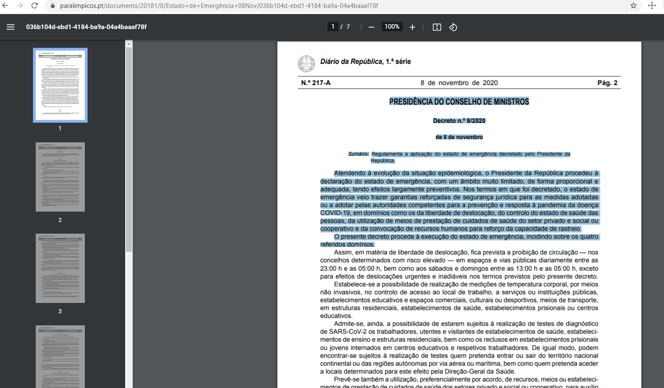
 | Listagem de evidências
 |  |  |  |  | Notas:
 |  |  |  |  | Todos os ficheiros PDF que temos no site são possiveis de se extrair o conteúdo textual para formato TXT

 |  |  |  |  | https://paralimpicos.pt/documents/20181/0/Estado+de+Emerg%C3%AAncia+08Nov/036b104d-ebd1-4184-ba9a-04a4baaaf78f
 |  |  |  |  | https://paralimpicos.pt/documents/20181/58525/Contrato-Programa+Prepara%C3%A7%C3%A3o+Paral%C3%ADmpica+T%C3%B3quio+2020/46ed4b4d-0537-44a6-8aa4-10ba5551c807

